Solicitud gráfica
 | Área: | Ciencias Naturales |  |  | Fecha:
 | Grado: | 11
 | Título del tema: | Las disoluciones iónicas |  |  | ¿Cuaderno de estudio o recurso? | Recurso
 | Editor: | Lyz Marcela Bernal Gómez |  |  | Motor del recurso | F13

 | Código guión o recurso: | CN_11_09_REC90 | ← Para determinar este código, visite la hoja de Ayuda
 |  |  |  |  | ESPECIFICACIÓN DE ARCHIVOS A ENTREGAR
Núm. | Archivo Shutterstock o ruta en web | Imagen para: | Tipo | Formato | Nombre imagen SMALL | Tamaño imagen SMALL | Nombre imagen ZOOM | Tamaño imagen ZOOM | Descripción | Observaciones
1 | Código Shutterstock 250580998 | Recurso F13 | Fotografía |  | CN_11_09_REC90_1.jpg | 800 x 460 px |  |  |  Fotografía de experimentadores con instrumentos de laboratorio
2 | Código Shutterstock 125739554 | Recurso F13 | Fotografía |  | CN_11_09_REC90_2.jpg | 800 x 460 px |  |  |  Conglomerado de material de laboratorio
3 | Código Shutterstock 214195075 | Recurso F13 | Fotografía |  | CN_11_09_REC90_3.jpg | 800 x 460 px |  |  | 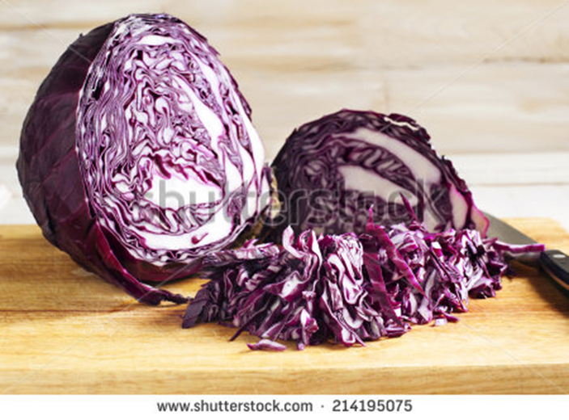 Repollo morado en pedazos
4 | Código Shutterstock 80122426 | Recurso F13 | Fotografía |  | CN_11_09_REC90_4.jpg | 800 x 460 px |  |  |  Niña adicionando indicador a unos tubos de ensayo

